广钢新城
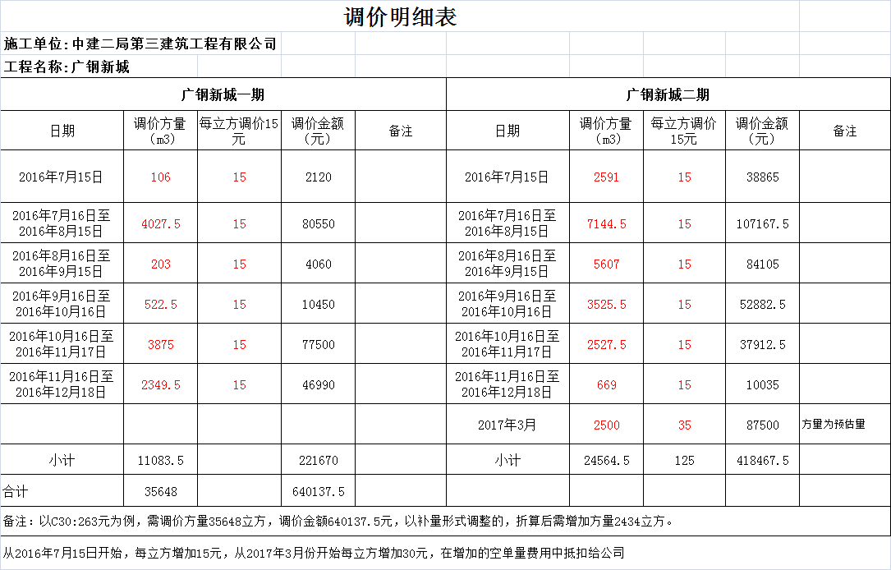
签定日期： | 2015-03-13 | 合同编号：C251201400013ET002 | 供应日期：2014-11-17 | 1.抗渗混凝土P6增加 5元/M3，P8增加 5元/M3；水下混凝土（180-220㎜）增加15元/M3；细石混凝土增加 15元/M3；砂浆价格按320元/M3；UEA的微膨胀混凝土增加 45 元/M3；不加灰砼增加 10元/M3.2、对于已添加UEA的微膨胀混凝土若带抗渗要求（P6、P8、P10、P12），供方不能另外收取抗渗费用。3、地下室掺入10%UEA应与微膨胀同价，价格不再变化。4、供方的混凝土质量需满足本工程的图纸设计及规范要求。6、该价格为包运输、装卸到工地的包干含税价格。7、混凝土工程量为暂定量，以工地实际需要为准。8、此单价为送至工地砼的价格，不包括泵送机械等费用；1.1本合同标的为商品混凝土，双方确定混凝土单价，7天早强混凝土每立方增加 15 元，5天早强混凝土每立方增加 20 元，3天早强混凝土每立方增加 25 元，细石混凝土增加 15 元/m³，润管砂浆 320 元/m³。 |  |  |  | 含税结算单价 | 六个月银行承兑单价：C15:274.5 C20：274.5 C25：294.5 C30：304.5 C35：319.5 C40：334.5 C45：349.5 C50：369.5 C55：389.5 C60：409.5 现付单价：C15:284.5 C20：294.5 C25：304.5 C30：314.5 C35：329.5 C40：344.5 C45：359.5 C50：379.5 C55：399.5 C60：419.5 从2016年1月20号起C30 263 |  | 资料更改费用每立方10元
施工单位 | 中建二局第三建筑工程有限公司 |  | 盖章单位 |  |  |  |  | 发票类型 | 混凝土发票 |  | 提成 | 属公司业务张文彬按1.5元/方；郑潮通提成1元/m3；业务信息费用现付单价2元/方；中建领导帮忙处理进度款和中标费用共4元/方；
工程名称 | 广钢新城 |  | 签约方量 | 100000 | 签约代表 |  | 联系电话 |  | 混凝土签收人 | 熊加良13922855503 陈明勇13682597386 | 结算单签收人 | 龚宪铮13682597386
付款方式 | 第一种支付方式：1双方每月25日前书面对帐确认完上月24日至本月25日发生的货款，核对结果仅作为已完混凝土款确认依据返回乙方。甲方暂不按核对结果支付，但作为封顶后的货款支付的依据，具体进度支付按以下方案执行：2地下室垫资到地下室主体结构封顶，封顶后按双方核对地下室货款70%支付（含前期临建及零星使用商品混凝土），地上部分货款每月按双方核对货款70%支付；3项目商品砼停供后一个月内办理结算，办理完结算后三个月内按总货款额度支付至90%，剩余工程款在项目完工质量检验合格后予以支付（无息）。 |  |  |  |  |  |  |  | 第二种付款方式： 1双方每月25日前书面对帐确认完上月24日至本月25日发生的货款，核对结果仅作为已完混凝土款确认依据返回乙方。甲方暂不按核对结果支付，但作为封顶后的货款支付的依据，具体进度支付按以下方案执行： 1.1地下室垫资到地下室主体结构封顶，甲方按地下室所供货款的80%（含前期临建及零星使用商品混凝土）支付乙方承兑汇票（甲方不承担承兑汇票的贴息）；地上部分货款每月按双方核对货款80%支付乙方承兑汇票（甲方不承担承兑汇票的贴息）； 1.2项目商品砼停供后一个月内办理结算，办理完结算后三个月内按总货款额度支付至90%，剩余工程款在项目完工质量检验合格后予以支付（无息）。 2、停供后三月内办理完结算，办理完结算后三个月内无息支付余款。 3、按甲方公司财务通知：甲方每月21日-次月5日期间不因任何原因支付任何款项。 4、若因乙方提供的发票不真实而导致的一切责任由乙方承担。 5、结算方式：单价×双方确定供货量。 6、本工程混凝土发票由乙方负责，在甲方支付货款时，由乙方按甲方财务要求开出合法有效的混凝土发票给甲方。 7、乙方最后一次供货完成需办理该次对账确认，须有甲方项目确认的《材料结算书》办理货款总结算。
试件送检单位：
月份 | 当月生产方量(m3) | 当月生产价值(元) | 累计生产方量(m3) | 累计生产价值(元) | 余存方量(m3) | 投资部份 | 合同规定当月应收货款（元） | 当月实收货款（元） | 累计实收货款（元） | 合同规定未收货款累计（元） | 所欠货款总计（元） | 备注
2014-09-01 | 73 | 22768.5 | 73 | 22768.5 |  | 22768.5 |  |  |  |  | 22768.5
2014-10-01 | 355 | 108035 | 428 | 130803.5 |  | 130803.5 |  |  |  | 0 | 130803.5
2014-11-01 | 896.5 | 269236.75 | 1324.5 | 400040.25 |  | 400040.25 |  |  |  | 0 | 400040.25
2014-12-01 | 513.5 | 151385.75 | 1838 | 551426 |  | 551426 |  |  |  | 0 | 551426
2015-01-01 | 138.5 | 41888.25 | 1976.5 | 593314.25 |  | 593314.25 |  |  |  | 0 | 593314.25
2015年3月9日至3月15日 | 415.5 | 124584.75 | 2392 | 717899 |  | 717899 |  |  |  | 0 | 717899
2015年3月16日至4月15日 | 1996.5 | 607485.75 | 4388.5 | 1325384.75 |  | 1325384.75 |  |  |  | 0 | 1325384.75
2015年4月16日至5月15日 | 1510.5 | 487044.25 | 5899 | 1812429 |  | 1812429 |  |  |  | 0 | 1812429
2015年5月16日至6月15日 | 2864 | 950183 | 8763 | 2762612 |  | 552522.4 |  |  |  | 0 | 2762612
2015年6月16日至7月15日 | 9408 | 3150964.5 | 18171 | 5913576.5 |  | 1182715.3 | 2210089.6 |  |  | 2210089.6 | 5913576.5
2015年7月16日至8月15日 | 12183.5 | 3967742.75 | 30354.5 | 9881319.25 |  | 1976263.85 | 2520771.6 |  |  | 4730861.2 | 9881319.25
2015年8月16日至9月15日 | 12419 | 4044919 | 42773.5 | 13926238.25 |  | 2785247.65 | 3174194.2 | 2000000 | 2000000 | 5905055.4 | 11926238.25 | 2015年9月29日付200万
2015年9月16日至10月15日 | 13052.5 | 4261833.25 | 55826 | 18188071.5 |  | 3637614.3 | 3235935.2 | 5000000 | 7000000 | 4140990.6 | 11188071.5 | 2015年10月13日付500万（承兑2016年3月29）1666元（税金）
2015年10月16日至11月15日 | 12347 | 4025424.75 | 68173 | 22213496.25 |  | 4442699.25 | 3409466.6 |  | 7000000 | 7550457.2 | 15213496.25 | 2015年11月6日付300万（2015年4月29日）
2015年11月16日至12月15日 | 7252.5 | 2344615.75 | 75425.5 | 24558112 |  | 4911622.4 | 3220339.8 |  | 7000000 | 10770797 | 17558112 | 2015年12月11日付150万元（2016.6.3）
2015年12月16日至2016年1月15日 | 3453.5 | 1115334.75 | 78879 | 25673446.75 |  | 5134689.35 | 1875692.6 |  | 7000000 | 12646489.6 | 18673446.75 | 2015年1月30日付600万（承兑汇票7.21）
2016年1月16日至2016年2月15日 | 1221 | 352582.25 | 80100 | 26026029 |  | 5205205.8 | 892267.8 | 10500000 | 17500000 | 3038757.4 | 8526029 |  |  | 2015-09-29 | 2000000
2016年2月16日至2016年3月15日 | 928 | 250795 | 81028 | 26276824 |  | 5255364.8 | 282065.8 |  | 17500000 | 3320823.2 | 8776824 |  | 一期 | 2015-10-13 | 5000000
2016年3月16日至2016年4月15日 | 2130.5 | 561622 | 83158.5 | 26838446 |  | 5367689.2 | 200636 | 3000000 | 20500000 | 521459.2 | 6338446 | 2016年4月29日付300万（承兑9.30-5月份入账） |  | 2015-11-06 | 3000000
2016年4月16日至2016年5月15日 | 1691 | 445580 | 84849.5 | 27284026 |  | 5456805.2 | 449297.6 |  | 20500000 | 970756.8 | 6784026 |  |  | 2015-12-11 | 1500000
2016年5月16日至2016年6月15日 | 903.5 | 241419.5 | 85753 | 27525445.5 |  | 5505089.1 | 356464 |  | 20500000 | 1327220.8 | 7025445.5 |  |  | 2016-01-30 | 6000000
2016年6月16日至2016年7月15日 | 169 | 45054.5 | 85922 | 27570500 |  | 5514100 | 193135.6 |  | 20500000 | 1520356.4 | 7070500 |  |  | 2016-04-29 | 3000000
2016年7月16日至2016年8月15日 | 4027.5 | 1074220 | 89949.5 | 28644720 |  | 5728944 | 36043.6 |  | 20500000 | 1556400 | 8144720 |  |  | 2016-07-25 | 500000
2016年8月16日至2016年9月15日 | 203 | 51666 | 90152.5 | 28696386 |  | 5739277.2 | 859376 | 500000 | 21000000 | 1915776 | 7696386 |  |  | 2016-09-01 | 1000000
2016年9月16日至2016年10月16日 | 522.5 | 138515 | 90675 | 28834901 |  | 5766980.2 | 41332.8 | 1000000 | 22000000 | 957108.8 | 6834901 |  |  | 2016-10-14 | 1000000
2016年10月16日至2016年11月17日 | 3875.5 | 1089247.5 | 94550.5 | 29924148.5 |  | 5984829.7 | 110812 | 350000 | 22350000 | 717920.8 | 7574148.5 | 2016年11月29日付35万 |  | 2016-11-29 | 350000
2016年11月16日至2016年12月18日 | 2349.5 | 662164 | 96900 | 30586312.5 |  | 6117262.5 | 871398 | 1000000 | 23350000 | 589318.8 | 7236312.5 |  |  | 2016-12-28 | 307804.51
2016年12月16日至2017年1月18日 | 0 | 0 | 96900 | 30586312.5 |  | 6117262.5 | 529731.2 | 750000 | 24100000 | 369050 | 6486312.5 | 2016年7月25日付50万（商票2017.1.12）+2016年12月28日付307804.51元 |  | 2017-01-29 | 800000 | 1月20日收900000元；其中10万录入二期；80万录入一期。
2016年3月1日至2017年4月15日 | 215 | 200902.5 | 97115 | 30787215 |  | 6157443 | 0 | 150000 | 24250000 | 219050 | 6537215 | 2016年9月1日付100万（商承汇票2017.2.2）+2016年10月14日付100万（2017.3.29商业承兑汇票-入账日期为9月） |  | 2017-06-15 | 150000 | 1.16收款42195.49转入二期
 |  |  |  |  |  |  | 160722 |  |  | 379772 |  | 2017年1月20日付90万（商承汇票2017.7.16--财务还未入账）2017年1月16日付42195.49元 |  | 合计 | 24607804.51
2017-09-01 | 215 | 200902.5 | 97115 | 30787215 |  | 6157443 | 0 | 150000 | 24250000 | 219050 | 6537215 | 2016年9月1日付100万（商承汇票2017.2.2）+2016年10月14日付100万（2017.3.29商业承兑汇票-入账日期为9月） | 一期 |  |  | 6179410.49

 |  |  |  |  |  |  |  |  |  |  |  |  |  |  | 24607804.51 | RMB6179410.49
 |  |  |  |  |  |  |  |  |  |  |  |  |  |  | 7542195.49

 |  |  |  |  |  |  |  |  |  |  |  |  |  |  | 32150000

上城南站
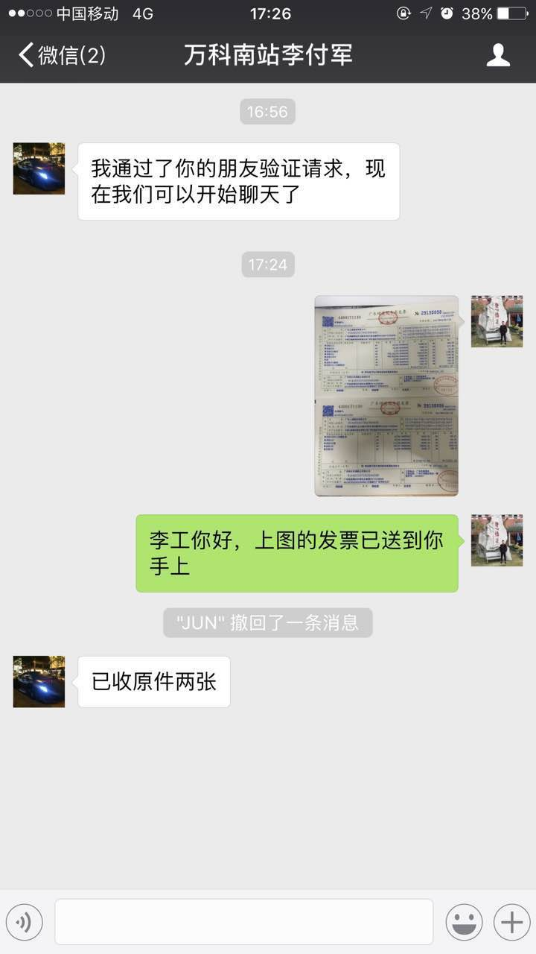
签定日期： | 2017-06-01 | 长兴合同编号： |  | 供应日期： |  |  | 结算单价 | C15 256.99 C20 267.29 C25 277.59 C30 287.89 C35 303.34 C40 318.79 C45 339.39 C50 359.99 C55 382.65 C60 410.46 |  |  | 抗渗P6-P8加5元；P10-P12加8元；水下砼加15元；三天早强加30元；七天早强加15元；路面不加灰加15元；细石加15元；润泵砂浆360元；微膨胀加35元；膨胀剂如是来料加工，收加工费8元；自密实加60元；
施工单位 | 广东上城建设有限公司 |  | 盖章单位 |  |  | 建筑面积：约28万㎡；建筑高度约180米；写字楼核心筒框架结构，公寓框剪结构。 | 调差方式 | 按当季广州地区信息价（季度）调整幅度进行调整。具体为：以签订本合同当季度《广州地区建设工程常用材料综合价格》中的商品混凝土材料价为基准价，每季度按照信息价调整幅度来调整结算价。如当季信息价未出，则信息价按当季已出月份的信息价的平均值做为调整依据。如：合同价为320元/m³，当季度信息价为350元/m³，到收货时信息价变为360元/m³，则结算单价调整为320+320*（360-350）/350=329元/m³。（如出现当季广州地区信息价（季度）与当季市场价严重不符时，出现暴涨暴跌情况，以双方最终协商单价为准。）
工程名称 | 南站番禺石壁四村留用地项目（自编4#）地块 |  | 签约方量 | 489751.1方；合同金额14154586.57元 | 签约代表及联系电话 |  |  | 发票类型 | 含税 |  | 提成 | 按公司规定1.8%；业务信息费5元/方
付款方式 | 进度款：每月支付一次，支付比例为当期供货款的80%。乙方应在每月15日前上报当月完成工程进度款申报表（甲方在月底前审核完成），经过甲方审核后在次月30日左右（遇节假日顺延）支付到乙方指定账户。 结算款：施工标段内主体结构工程封顶后：一个月内结算完毕支付至95%， 5%余款在本工程主体验收（以获取政府部门颁发的主体验收合格报告为准）完成二个月内付清。42#地结算款甲方应最迟于 2018 年 12 月 30 日前付清。 |  |  |  |  | 甲方要求乙方供应的混凝土每天（每批次）可以有2车不足5m³，如超出的车数，甲方应按每车支付100元的运费补偿给乙方。 |  |  | 混凝土单签收人 |  | 结算单签收人及调整价格确认人
试块送检单位
月份 | 当月生产方量(m3) | 当月生产价值(元) | 累计生产方量(m3) | 累计生产价值(元) | 余存方量(m3) | 投资部份 | 合同规定当月应收货款（元） | 当月实收货款（元） | 累计实收货款（元） | 合同规定未收货款累计（元） | 所欠货款总计（元） | 备注
2017-06-01 | 2562 | 825250.5 | 2562 | 825250.5 |  | 825250.5 |  |  |  |  | 825250.5
2017-07-01 | 1167 | 377346.13 | 3729 | 1202596.63 |  | 542396.23 |  |  |  | 0 | 1202596.63
2017-08-01 | 1412 | 451814.11 | 5141 | 1654410.74 |  | 692333.436 | 660200.4 | 616159.46 | 616159.46 | 44040.94 | 1038251.28 | 2017年8月29日付616159.46元
 |  |  |  |  |  |  | 301876.904 |  |  | 345917.844

海航酒店
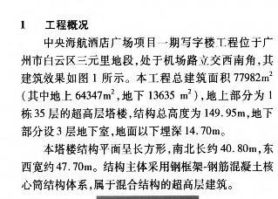
签定日期： | 2016-04-01 | 长泰合同编号：TJ-22-GA-001-4 |  | 供应日期： |  | 广州白云区机场路33号 金维娜13512292747 |  | 结算单价 | C15 252 C20 262 C25 272 C30 282 C35 297 C40 312 C45 332 C50 357从2016年10月20日起上调15元；297 从2016年12月12日至2017年1月31日上调40元；C30 322； |  | 抗渗P6-P8加5元/方；P10-P12加10元/方；细石15元/方；30层以上或100米以上砂浆加18元/方；路面加10元
施工单位 | 天津住宅集团建设工程总承包有限公司 |  | 盖章单位 |  |  |  |  | 发票类型 | 含税 |  | 提成 | 按公司规定提；业务信息费扣除税金回扣5%
工程名称 | 广州中央海航酒店广场项目一期写字楼工程 |  | 签约方量 | 981.76 | 签约代表 | 王超华 | 联系电话 |  | 混凝土签收人 |  | 结算单签收人
付款方式 | （当月为第一个月）第一个月货款于第三个月25日前付清，以此类推。
月份 | 当月生产方量(m3) | 当月生产价值(元) | 累计生产方量(m3) | 累计生产价值(元) | 余存方量(m3) | 投资部份 | 合同规定当月应收货款（元） | 当月实收货款（元） | 累计实收货款（元） | 合同规定未收货款累计（元） | 所欠货款总计（元） | 备注
2015年5月至8月 | 171 | 47037 | 171 | 47037 |  | 47037 |  |  |  |  | 47037
2016-09-01 | 17 | 4709 | 188 | 51746 |  | 4709 |  |  |  |  | 51746
2016-10-01 | 23 | 6476 | 211 | 58222 |  | 6476 | 47037 |  |  | 47037 | 58222
2016-11-01 | 5 | 1460 | 216 | 59682 |  | 1460 | 4709 | 47037 | 47037 | 4709 | 12645 | 2016年11月22日付47037元
2016-12-01 | 42 | 13909 | 258 | 73591 |  | 13909 | 6476 |  | 47037 | 11185 | 26554
2017-01-01 | 15 | 5140 | 273 | 78731 |  | 5140 | 1460 |  | 47037 | 12645 | 31694
2016-02-01 | 0 | 0 | 273 | 78731 |  | 0 | 13909 | 12645 | 59682 | 13909 | 19049 | 2017年2月16日付12465元
2017-03-01 | 0 | 0 | 273 | 78731 |  | 0 | 5140 |  | 59682 | 19049 | 19049
2017-04-01 | 0 | 0 | 273 | 78731 |  | 0 | 0 |  | 59682 | 19049 | 19049
2017-05-01 | 55 | 16140 | 328 | 94871 |  | 16140 | 0 |  | 59682 | 19049 | 35189 | 2017年6月13日付13909元
2017-06-01 | 209.5 | 66544 | 537.5 | 161415 |  | 66544 | 0 | 13909 | 73591 | 5140 | 87824
2017-07-01 | 77 | 22484 | 614.5 | 183899 |  | 22484 | 16140 |  | 73591 | 21280 | 110308 | 2017年8月2日付5140元
2017-08-01 | 366 | 117852 | 980.5 | 301751 |  | 117852 | 66544 | 5140 | 78731 | 82684 | 223020
 |  |  |  |  |  |  | 22484 |  |  | 105168

中建三局杨箕村
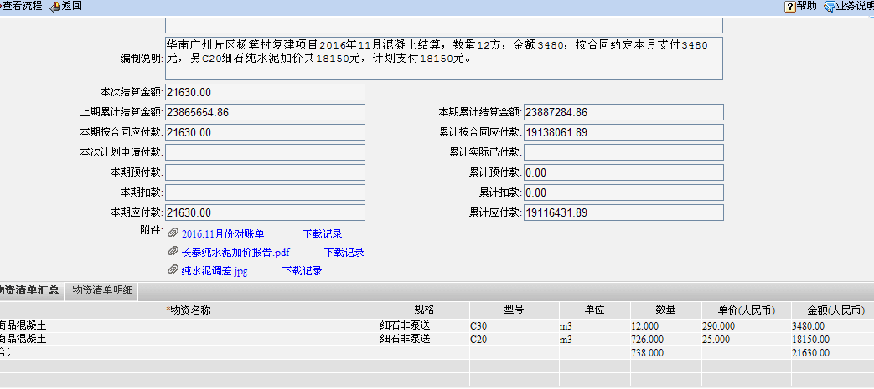
签定日期： |  | 合同编号：2014砼-12 （长泰合同） | 合同工期：2014年9月 |  |  | 朱小姐（对数）18675866359 |  | 含税结算单价 | 塌落度<120普通单价：C10：285 C15：293 C20：304 C25：316 C30：331 C35：347 C40：362 C45：377 C50：393 C55：416 C60：435 塌落度≥120 泵送单价：C10：291 C15：299 C20：310 C25：322 C30：337 C35：353 C40：368 C45：383 C50：399 C55:422 C60：441 从2014年4季度（2014年9月21日）采用固定单价 C10 265 C15 275 C20 285 C25 295 C30 305 C35 320 C40 335 C45 355 C50 375 C55 395 C62 415 ；纯水泥25元/m3 从2015年10月21日起C10 240 C15 250 C20 260 C25 270 C30 280 C35 295 C40 310 C45 330 C50 350 C55 370 C60 390 |  |  | 抗渗S6-S8及S10-S12混凝土，按施工当季度广州市建设工程信息综合指导价下浮23%进行结算；其它特殊混凝土的价格为：润泵砂浆300元/m³；UEA膨胀砼在原单价基础上加40元/m³；细石砼加10元/m³；超高层泵送砼：201米-250米加15元/m³；251米-300米加25元/m³；301米以上加35元 /m³
施工单位 | 中建三局第一建设工程有限责任公司 |  | 盖章单位
工程名称 | 杨箕村旧城改造项目工程 |  | 签约方量 |  | 签约代表 |  | 联系电话 | 发票类型 |  |  | 提成
服务协议书 |  |  |  |  |  |  |  |  | 混凝土签收人 |  | 结算单签收人
付款方式 | 每月20日办理结算，次月30日前支付上月结算款的80%，宽限期7天，余款20%在工程主体结构封顶后四个月分期支付给卖方。2015年8月起余款四个月内付清。 |  |  | 按广州市2014年第二季度建设工程信息综合指导下浮23%作为定价基础，以后商品混凝土市场价格有波动时，按施工当季广州市建设工程信息综合指导价下浮23%进行结算，不再另行调价
月份 | 当月生产方量(m3) | 当月生产价值(元) | 累计生产方量(m3) | 累计生产价值(元) | 余存方量(m3) | 投资部份 | 合同规定当月应收货款（元） | 当月实收货款（元） | 累计实收货款（元） | 合同规定未收货款累计（元） | 所欠货款总计（元） | 备注
 |  |  | 0 | 0 |  |  |  |  |  |  | 0
2014年9月1至9月20 | 3345.2 | 1333700.4 | 3345.2 | 1333700.4 |  | 266740.08 |  |  |  | 0 | 1333700.4
2014年9月21日至10月18 | 6461 | 2551430 | 9806.2 | 3885130.4 |  | 777026.08 | 1066960.32 |  |  | 1066960.32 | 3885130.4
2014年第三季度调差（结算单未回） |  | -67011.1 | 9806.2 | 3818119.3 |  | 830634.96 | 2041144 |  |  | 3108104.32 | 3818119.3
2014年10月19日至11月18日 | 8788.8 | 3432935.3 | 18595 | 7251054.6 |  | 1450210.92 | -53608.88 | 2000000.00 | 2000000.00 | 1054495.44 | 5251054.6 | 2014年11月28付200万元
2014年11月19日至12月18日 | 10352.9 | 3892516.73 | 28947.9 | 11143571.33 |  | 2228714.266 | 2746348.24 | 1108104.32 | 3108104.32 | 2692739.36 | 8035467.01 | 2014年12月24付1108104.32
2014年12月19至2015年1月18 | 9428.5 | 3433360.1 | 38376.4 | 14576931.43 |  | 2915386.286 | 3114013.384 | 2092739.37 | 5200843.69 | 3714013.374 | 9376087.74 | 2015年1月18付2092739.37
2015年1月19至2月6 | 4560 | 1630304.98 | 42936.4 | 16207236.41 |  | 3241447.282 | 2746688.08 | 3000000.00 | 8200843.69 | 3460701.454 | 8006392.72 | 2015年2月10付300万元
2015年2月1日至2015年3月18日 | 1632.5 | 579058.2 | 44568.9 | 16786294.61 |  | 3357258.922 | 1304243.984 | 4000000.00 | 12200843.69 | 764945.438 | 4585450.92 | 2015年3月27付400万元
2015年3月19日至2015年4月18日 | 10048 | 3479014 | 54616.9 | 20265308.61 |  | 4053061.722 | 463246.56 | 1228192.00 | 13429035.69 | -0.0019999989308 | 6836272.92 | 2015年4月16付1228192元
2015年4月19日至2015年5月18日 | 9429 | 2889455 | 64045.9 | 23154763.61 |  | 4630952.722 | 2783211.2 | 2183211.20 | 15612246.89 | 599999.998 | 7542516.72 | 2015年5月21付2183211.2元
2014年第四季度调差 |  | -722785.8 | 64045.9 | 22431977.81 |  | 4486395.562 | 2311564 |  | 15612246.89 | 2911563.998 | 6819730.92
2015年5月19日至2015年6月17日 | 3405 | 1035895 | 67450.9 | 23467872.81 |  | 4693574.562 | -578228.64 |  | 15612246.89 | 2333335.358 | 7855625.92
2015年第一季度调差 |  | -462395.78 | 67450.9 | 23005477.03 |  | 4601095.406 | 828716 |  | 15612246.89 | 3162051.358 | 7393230.14
2015年6月19日至2015年7月18日 | 794 | 241730 | 68244.9 | 23247207.03 |  | 4649441.406 | -369916.624 | 2333335.36 | 17945582.25 | 458799.374 | 5301624.78
纯水泥 |  | 18150 | 68244.9 | 23265357.03 |  |  |  |  | 17945582.25 | 458799.374 | 5319774.78
2015年第二季度调差 |  | -317599.85 | 68244.9 | 22947757.18 |  | 4589551.436 | 193384 |  | 17945582.25 | 652183.374 | 5002174.93 | 2015年7月15付2333335.36元
2015年7月19日至2015年8月18日 | 823.5 | 260782.5 | 69068.4 | 23208539.68 |  | 3442163.577 | -254079.88 | 652183.37 | 18597765.62 | -254079.876 | 4610774.06 | 2015年8月25日付652183.37元
2015年8月19日至2015年9月18日 | 429 | 135222.5 | 69497.4 | 23343762.18 |  | 2294775.718 | 1408170.359 |  | 18597765.62 | 1154090.483 | 4745996.56
2015年9月19日至2015年10月18日 | 160 | 45745 | 69657.4 | 23389507.18 |  | 1147387.859 | 1282610.359 |  | 18597765.62 | 2436700.842 | 4791741.56
2015年第三季度调差 |  | -5787.47 | 69657.4 | 23383719.71 |  |  | 1193132.859 |  | 18597765.62 | 3629833.701 | 4785954.09
2015年10月19日至2015年11月18日 | 80 | 20060 | 69737.4 | 23403779.71 |  |  | 1141600.389 | 1247887.98 | 19845653.60 | 3523546.11 | 3558126.11 | 2015年11月年24日付1247887.98元
2015年11月19日至2016年12月14日 | 517.0 | 142110.0 | 70254.4 | 23545889.71 |  |  | 20060 |  | 19845653.60 | 3543606.11 | 3700236.11 | 2016年01月27日付1282255.86元；
2015年12月纯水泥 |  | 8850 | 70254.4 | 23554739.71 |  |  | 142110 | 1282255.86 | 21127909.46 | 2403460.25 | 2426830.25
2015年12月19日至2016年4月18日 | 506.5 | 132665.0 | 70760.9 | 23687404.71 |  |  | 8850 |  | 21127909.46 | 2412310.25 | 2559495.25
2015-12-19至1-20 | 198.5 | 53565.0 | 70959.4 | 23740969.71 |  |  | 132665 |  | 21127909.46 | 2544975.25 | 2613060.25 | 2016年5月31日付2374580.39元；
2015年第四季度调差 |  | -329.9 | 70959.4 | 23740639.85 |  |  | 53565 | 2374580.39 | 23502489.85 | 223959.86 | 238150
2016年4月20日至2016年5月25日 | 511.0 | 140665.0 | 71470.4 | 23881304.85 |  |  | -329.86 |  | 23502489.85 | 223630 | 378815
2016-06-01 | 10.0 | 2500.0 | 71480.4 | 23883804.85 |  |  | 140665 |  | 23502489.85 | 364295 | 381315
2016-10-01 | 12.0 | 3480.0 | 71492.4 | 23887284.85 |  |  | 2500 | 343165 | 23845654.85 | 23630 | 41630 | 2017年6月29日付343165元
 |  |  |  |  |  |  | 3480 |  |  | 27110

正升东圃项目
签定日期： | 2015-06-06 | 合同编号：gdzs-2015-砼-02、CT15-0606 | 供应日期： |  |  | QQ：2981470954 |  | 结算单价 | C10：270 C15：280 C20：290 C25：300 C30：310 C35：325 C40：340 C45：355 C50：375 C55：395 C60：420 润泵砂浆：300 2015年4月1日至4月30日上调15元/M3;2015年5月1日起恢复原单价C30 310 ；从2016年6月1日起C30 275；从2016年12月10日起上调45元；C30 320 |  |  | 细石（含瓜米石）砼15元/m3,水下砼15元/m3；抗渗砼P6增加0元；P8增加5元/m3；P10增加5元/m3；3.P12增加 10元/m³。 4.早强砼：3天早强增加增加 20 元/m³；7天早强增加增加 15 元/m³。5.掺膨胀剂：6%-9%掺量增加 30 元/m³；10%-12%掺量增加 40元/m³。6.路面砼：增加10 元/m³。 30层以上或100米以上泵送混凝土单价在原等级单价上加收10.00元/m³。抗折4.5混凝土增加45元。
施工单位 | 广东正升建筑公司 |  | 盖章单位 |  |  | 建筑规模 | 分三期；50万平方米；14幢32层；地下室3层 | 调差方式 | 双方约定以 2015 年第二季度《广州地区建设工程常用材料综合价格》公布的 广州 地区价格（泵送）作为调价的基准价格。《广州地区建设工程常用材料综合价格》中的 广州 地区价格发生变动，以供货当季度的《广州地区建设工程常用材料综合价格》 公布的 广州 地区价格（泵送）与基准价格进行相减，按照所得结果进行价格调差。（2）调差约定：a. 当价差在 +5%内（含5%），价差不予调整；b. 当价差在 +5%外，调差价格应扣减基准价格的5%，剩余部分给予调整；
工程名称 | 东圃立交住宅项目工程（一期、二期） |  | 签约方量 | 33000 | 签约代表 |  | 联系电话 | 发票类型 | 含税 |  | 提成 | 按1.5元/方；业务信息费1元/方；从3.1起写申请
付款方式 | 当月货款，半年内支付。（例如：1月份货款，7月31日前支付。） |  |  |  |  |  |  |  | 混凝土签收人 | 马如林、韩伟强 | 结算单签收人 | 陈敬华
监理单位:
月份 | 当月生产方量(m3) | 当月生产价值(元) | 累计生产方量(m3) | 累计生产价值(元) | 余存方量(m3) | 投资部份 | 合同规定当月应收货款（元） | 当月实收货款（元） | 累计实收货款（元） | 合同规定未收货款累计（元） | 所欠货款总计（元） | 备注
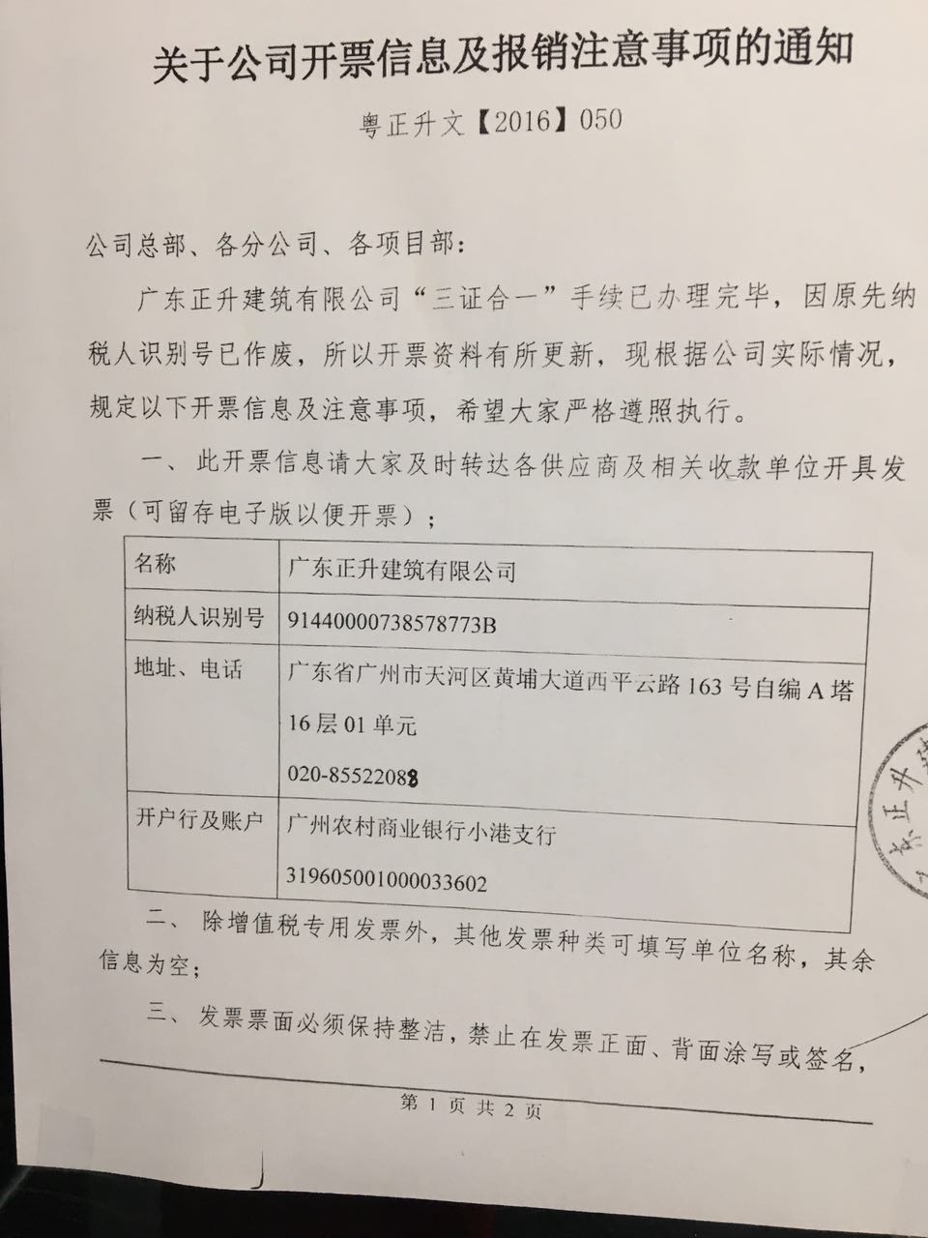
2015-01-01 | 97 | 29490 | 97 | 29490 |  | 29490 |  |  |  |  | 29490
2015-02-01 | 34.5 | 11212.5 | 131.5 | 40702.5 |  | 40702.5 |  |  |  | 0 | 40702.5
2015-03-01 | 1244 | 402520 | 1375.5 | 443222.5 |  | 443222.5 |  |  |  | 0 | 443222.5
2015-04-01 | 5416.5 | 1756092.5 | 6792 | 2199315 |  | 2199315 |  |  |  | 0 | 2199315
2015年4月1日至30日调差 |  | 81247.5 | 6792 | 2280562.5 |  | 2280562.5 |  |  |  | 0 | 2280562.5
2015-05-01 | 4398.5 | 1414357.5 | 11190.5 | 3694920 |  | 3694920 |  |  |  | 0 | 3694920
2015-06-01 | 3263 | 1050350 | 14453.5 | 4745270 |  | 4715780 |  |  |  | 0 | 4745270
2015-07-01 | 1183 | 365425 | 15636.5 | 5110695 |  | 5069992.5 | 29490 |  |  | 29490 | 5110695
2015-08-01 | 1889 | 587717 | 17525.5 | 5698412 |  | 5255189.5 | 11212.5 |  |  | 40702.5 | 5698412
2015-09-01 | 1167 | 363580 | 18692.5 | 6061992 |  | 3862677 | 402520 |  |  | 443222.5 | 6061992
2015-10-01 | 830 | 263420 | 19522.5 | 6325412 |  | 2630492 | 1837340 |  |  | 2280562.5 | 6325412
2015-11-01 | 3231.5 | 1047102.5 | 22754 | 7372514.5 |  | 2627244.5 | 1414357.5 |  |  | 3694920 | 7372514.5
2015-12-01 | 6343.5 | 2061027.5 | 29097.5 | 9433542 |  | 4322847 | 1050350 |  |  | 4745270 | 9433542 | 2016年2月2日付2280562.5元+953142.50元；（期票2.5）
2016-01-01 | 9898.5 | 3239005 | 38996 | 12672547 |  | 6974135 | 365425 |  |  | 5110695 | 12672547 | 2016年3月31日付1414357.5元；4月份入账
2016-02-01 | 4332 | 1419147.5 | 43328 | 14091694.5 |  | 8029702.5 | 587717 | 3233705 | 3233705 | 2464707 | 10857989.5 | 2016年4月19日付1050350元
2016-03-01 | 19578 | 6422882.5 | 62906 | 20514577 |  | 14189165 | 363580 | 2464707.5 | 5698412.5 | 363579.5 | 14816164.5
2016-04-01 | 12623 | 4153162.5 | 75529 | 24667739.5 |  | 17295225 | 263420 |  | 5698412.5 | 626999.5 | 18969327
2016-05-01 | 12097 | 3931675 | 87626 | 28599414.5 |  | 19165872.5 | 1047102.5 | 626760 | 6325172.5 | 1047342 | 22274242 | 2016年6月15日付626760元；
2016-06-01 | 10257.5 | 2953732.5 | 97883.5 | 31553147 |  | 18880600 | 2061027.5 | 1047102.5 | 7372275 | 2061267 | 24180872 | 2016年7月1日付1047102.5元
2016-07-01 | 10565.5 | 3039235 | 108449 | 34592382 |  | 20500687.5 | 3239005 | 2061027.5 | 9433302.5 | 3239244.5 | 25159079.5 | 2016年7月7日付60万（承兑9.23）+438988.20（承兑10.22）+10万（9.28）+73548元（7.8）+848491.30元（承兑11.10）
2016-08-01 | 10452.5 | 3030562.5 | 118901.5 | 37622944.5 |  | 17108367.5 | 1419147.5 | 3239005 | 12672307.5 | 1419387 | 24950637 | 2016年9月13日付1419147.5元
2016-09-01 | 9428 | 2758072.5 | 128329.5 | 40381017 |  | 15713277.5 | 6422882.5 | 1419147.5 | 14091455 | 6423122 | 26289562 | 2016年10月10日付6422882.5元
2016-10-01 | 12936.5 | 3761947.5 | 141266 | 44142964.5 |  | 15543550 | 4153162.5 | 6422882.5 | 20514337.5 | 4153402 | 23628627 | 2016年11月21日付2153162.5元+付200万
2016-11-01 | 12090 | 3636075 | 153356 | 47779039.5 |  | 16225892.5 | 3931675 | 4153162.5 | 24667500 | 3931914.5 | 23111539.5 | 2016年12月12日付200万（期票12.16）
2016-12-01 | 15155.5 | 5031762.5 | 168511.5 | 52810802 |  | 18218420 | 2953732.5 | 3931675 | 28599175 | 2953972 | 24211627 | 2016年12月15日付1931675元
2017-01-01 | 8186.5 | 2849705 | 176698 | 55660507 |  | 18037562.5 | 3039235 | 2953732.5 | 31552907.5 | 3039474.5 | 24107599.5 | 2017年1月24日付2953732.5元；3039235元（期票2.28）
2017-02-01 | 2909 | 1012315 | 179607 | 56672822 |  | 16291805 | 3030562.5 | 3039235 | 34592142.5 | 3030802 | 22080679.5 | 2017年3月14日付3030562.5元；
2017-03-01 | 9447 | 3345510 | 189054 | 60018332 |  | 15875367.5 | 2758072.5 | 3030562.5 | 37622705 | 2758312 | 22395627 | 2017年4月6日付2758072.5元
2017-04-01 | 9010.5 | 3082487.5 | 198064.5 | 63100819.5 |  | 15321780 | 3761947.5 | 2758072.5 | 40380777.5 | 3762187 | 22720042 | 2017年5月6日付3761947.5元
2017-05-01 | 6452 | 2148702.5 | 204516.5 | 65249522 |  | 12438720 | 3636075 | 3761947.5 | 44142725 | 3636314.5 | 21106797 | 2017年6月2日付1636075元+200万；（期票6.25）
2017-06-01 | 8635.5 | 2949922.5 | 213152 | 68199444.5 |  | 12538937.5 | 5031762.5 | 3636075 | 47778800 | 5032002 | 20420644.5 | 2017年7月13日付2031752.5元（期票7.31）300万元（期票2017.7.21）
2017-07-01 | 5965 | 2075525 | 219117 | 70274969.5 |  | 13602147.5 | 2849705 | 5031752.5 | 52810552.5 | 2849954.5 | 17464417
2017-08-01 | 4257.5 | 1518232.5 | 223374.5 | 71793202 |  | 11774870 | 1012315 | 2782745 | 55593297.5 | 1079524.5 | 16199904.5 | 2017年8月12日付2782745元（期票8.25）
 |  |  |  |  |  |  | 3345510 |  |  | 4425034.5 |  | 2017年9月6日付1012315元+66960元(期票9.15）

